상품제안서
타이틀리스트 VG3 3피스 3구 볼마커 2조 고급 싸바리케이스 | 상품코드: S44217

 |  |  |  |  |  |  | 02-713-8555 | www.synergygift.co.kr
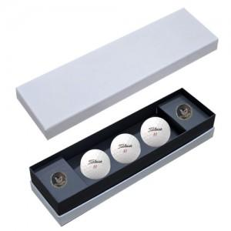

【상세/제작정보】 | <p><span style="font-size: 14pt;">볼 + 싸바리케이스 칼라인쇄 포함 + 볼마커 레이저 인쇄 포함</span></p><p>&nbsp;</p>

【인쇄/포장옵션】 | 풀칼라 / 포장지포장

【공급단가】 | 수량 | 10~ | 50~ | 100~ | 300~ | 500~
*VAT별도 | 단가 | 36,500원 | 33,100원 | 32,300원 | 31,200원 | 30,600원

【상품 URL】 | https://www.synergygift.co.kr:443/src/goods_detail.php?gdno=44217

